ロサンゼルスロングビーチ(西)
Discharge: Los Angeles/Long Beach, CA
 LOS ANGELES SCHEDULE - 神戸 |  |  |  |  |  |  |  |  |  |  |  |  |  | 連絡先：大阪海運 TEL：06-7730-1075/FAX：06-7730-1088
 |  |  |  |  | ―Los Angeles Service― |  |  |  |  |  |  |  |  |  |  |  | UPDATED : | 2026-07-07
From Kobe
VESSEL | VOY | CFS CUT |  | ETA |  | ETD |  | ETA
 |  | KOB |  | KOB |  | KOB |  | LAX/LGB |  | SFO | SLC, DEN ELP, PHX | AUS LRD | PDX SEA | CHI DFW HOU | MKC, MSP STL, MEM DTT | CVG, IND CLE, ATL | SDF | OFK

 |  |  |  |  |  | 0 DAYS |  | 17 DAYS |  | 24 DAYS | 29 DAYS | 30 DAYS | 32 DAYS | 33 DAYS | 34 DAYS | 35 DAYS | 37 DAYS | 40 DAYS
NAVIOS CYAN | 002E | 2026-07-07 | 火 | 2026-07-11 | 土 | 7/12 | 日 | 2026-07-29 | 水 | 2026-08-05 | 2026-08-10 | 2026-08-11 | 2026-08-13 | 2026-08-14 | 2026-08-15 | 2026-08-16 | 2026-08-18 | 2026-08-21
※MOL PROFICIENCY | 255E | 2026-07-14 | 火 | 2026-07-18 | 土 | 7/19 | 日 | 2026-08-05 | 水 | 2026-08-12 | 2026-08-17 | 2026-08-18 | 2026-08-20 | 2026-08-21 | 2026-08-22 | 2026-08-23 | 2026-08-25 | 2026-08-28
ONE MATRIX | 186E | 2026-07-21 | 火 | 2026-07-25 | 土 | 7/26 | 日 | 2026-08-12 | 水 | 2026-08-19 | 2026-08-24 | 2026-08-25 | 2026-08-27 | 2026-08-28 | 2026-08-29 | 2026-08-30 | 2026-09-01 | 2026-09-04
ONE REASSURANCE | 256E | 2026-07-28 | 火 | 2026-08-01 | 土 | 8/2 | 日 | 2026-08-19 | 水 | 2026-08-26 | 2026-08-31 | 2026-09-01 | 2026-09-03 | 2026-09-04 | 2026-09-05 | 2026-09-06 | 2026-09-08 | 2026-09-11
ONE MISSION | 089E | 2026-08-04 | 火 | 2026-08-08 | 土 | 8/9 | 日 | 2026-08-26 | 水 | 2026-09-02 | 2026-09-07 | 2026-09-08 | 2026-09-10 | 2026-09-11 | 2026-09-12 | 2026-09-13 | 2026-09-15 | 2026-09-18
NO SERVICE
NAVIOS CYAN | 003E | 2026-08-18 | 火 | 2026-08-22 | 土 | 8/23 | 日 | 2026-09-09 | 水 | 2026-09-16 | 2026-09-21 | 2026-09-22 | 2026-09-24 | 2026-09-25 | 2026-09-26 | 2026-09-27 | 2026-09-29 | 2026-10-02
MOL PROFICIENCY | 256E | 2026-08-25 | 火 | 2026-08-29 | 土 | 8/30 | 日 | 2026-09-16 | 水 | 2026-09-23 | 2026-09-28 | 2026-09-29 | 2026-10-01 | 2026-10-02 | 2026-10-03 | 2026-10-04 | 2026-10-06 | 2026-10-09
★本船名＝CUT日前倒し
※本船名＝本船変更
※本船名＝サービス無し
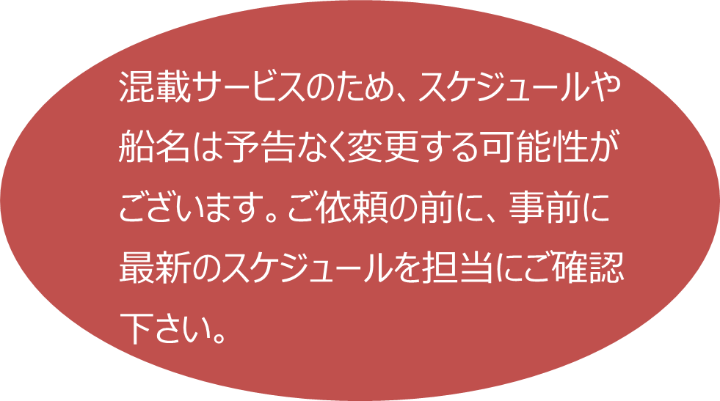
当CFSでは搬入予約がされた貨物から優先的に搬入されるため、お急ぎの場合は事前の予約手続きをお願いします。
予約期日：入場日1営業日前の16時まで
ATL: Atlanta
AUS: Austin CHI: Chicago
CLE: Cleveland
CVG: Cincinnati DEN: Denver
DFW: Dallas
DTT: Detroit
ELP: El Paso HOU: Houston
IND: Indianapolis
LAX: Los Angeles
LRD: Laredo MEM: Memphis
MKC: Kansas City
MSP: Minneapolis
OFK: Norfolk PDX: Portland
PHX: Phoenix
SDF: Louisville
SEA: Seattle SFO: San Francisco
SLC: Salt Lake City
STL: St. Louis
詳細は下記、搬入先予約マニュアルのリンクをご参照の上、期日までの予約登録をお願いします。

注意事項
危険品は受諾出来かねますのでご了承ください。
段積み不可貨物、重量物、長尺貨物、背高貨物は 受託不可もしくは追加費用が発生する場合がございます。 詳細は担当者までお問合せください。
貨物搬入の際は、下記3点ご注意ください。 *貨物にケースマークを貼付 *送り状に”にしてつ扱い/LAX CONSOL” と記載 *送り状にケースマーク、NACCS CODEの記載
D/Rは不要です。
【米国税関庁による24時間前の貨物情報提出に必要な項目】
荷主様の正確な名称、住所
荷受人様の正確な名称、住所
正確な貨物の名称ならびに数量(複数の場合、各々の数量）の表示 もしくは、HARMONIZED CODE（上６桁）及び数量の併記。
最小単位での数量（最小梱包数）
上記4項目は特に重要とされておりますので、御協力をお願い申し上げます。
記載以外の仕向け地も承っております。お問合せください！
機材を使用した梱包等については輸入地で規制がございます。 詳細は下記ご確認ください。 http://www.maff.go.jp/pps/j/konpozai/kuni/country.html
先船のスケジュール及び船名は、予告なく変更の可能性が ございます。予め御了ください。
米国政府による規制のため、木材をご利用の際はご注意ください。
USA向けは6桁のHS CODEの申請が必要です。 S/I上にご記載ください（Transship貨物も含む）
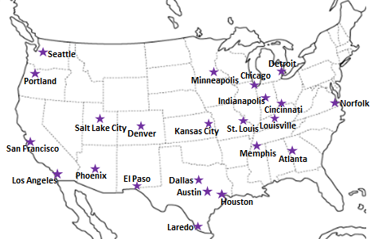

※CFS倉庫受付時間 9:00~16:00

貨物搬入先 | 会社名 |  |  |  |  | 住所 / 保税名称
神戸 CFS | 日東物流株式会社 ポートアイランド物流センター 2号倉庫 |  |  |  |  | 神戸市中央区港島4丁目6 |  |  |  |  |  |  | 保税蔵置場コード：3FW35
 |  |  |  |  |  | TEL: 078-302-0151 FAX: 078-302-0159 |  |  |  |  | 担当： 谷郷 様 |  | MOVO拠点コード：BNYGC
予約システム概要：https://www.nitto-ntl.co.jp/info/info/1471cad0b7aca212dd44d4015be43aaa9533baee.pdf
予約方法：https://www.nitto-ntl.co.jp/info/info/677f4ad2504adc4a8e537932abb7e82235c19f0d.pdf
※神戸CFSへのご予約の際、必ず「2号倉庫」をご選択ください。1号倉庫に予約されますと予約無効になります。
※神戸CFS向けの送り状につきまして、必ず納品先倉庫を「2号倉庫」とご明記ください。記載がない場合は倉庫で受託頂くことができません。

